Table 1
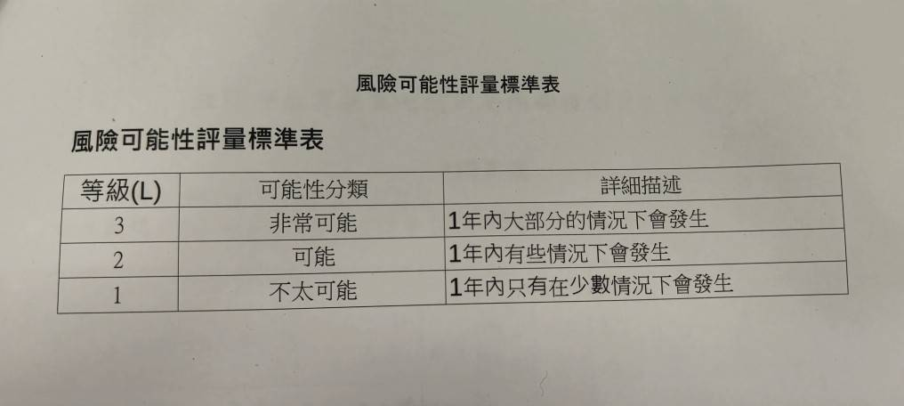
115年度風險評估及處理彙總表 |  |  |  |  |  |  |  |  |  |  |  |  | 風險評估表單填報原則說明 115.01.26
年度施政目標 | 重要計畫項目 | 風險項目 | 風險情境 | 現有風險對策 | 現有風險等級 |  | 現有風險值 (L)× (I) | 新增 風險對策 | 殘餘風險等級 |  | 風險值 (L)× (I) | 負責單位 | 序列 | 風險項目
 |  |  |  |  | 可能性 (L) | 影響程度 (I) |  |  | 可能性 (L) | 影響程度 (I) |  |  | 1 | 為製作本所115年度風險評估報告，請參考前次114年度彙整表填報。本次報告請各課室依據各該權責業務選擇1項目作為本次風險評估及內控作業評核項目。
壹、提升本所資產效益，增進內部管理效能，並維護整體廉潔環境。 | 一、確實遵照相關管理規定 ，提升內部管理管理效能 | 例行性業帳務管理收款作業作業 | 承辦人員開立收據未按編號開立、現金收款未依限解繳公庫或未妥善保管，造成公庫損失或帳目不清、挪移公款之風險。 | 利用每日對帳，清查收據及現金開立及收款順序，並主動了解異常原因，避免誤差發生。 | 1 | 2 | 2 | 無 | 1 | 1 | 1 | 財經課 | 2 | 本次填報之風險項目原則延續114年度，如各課室欲提報不同且認為有必要做為本次作業管理評核之項目，煩請協助將字樣反紅標記。
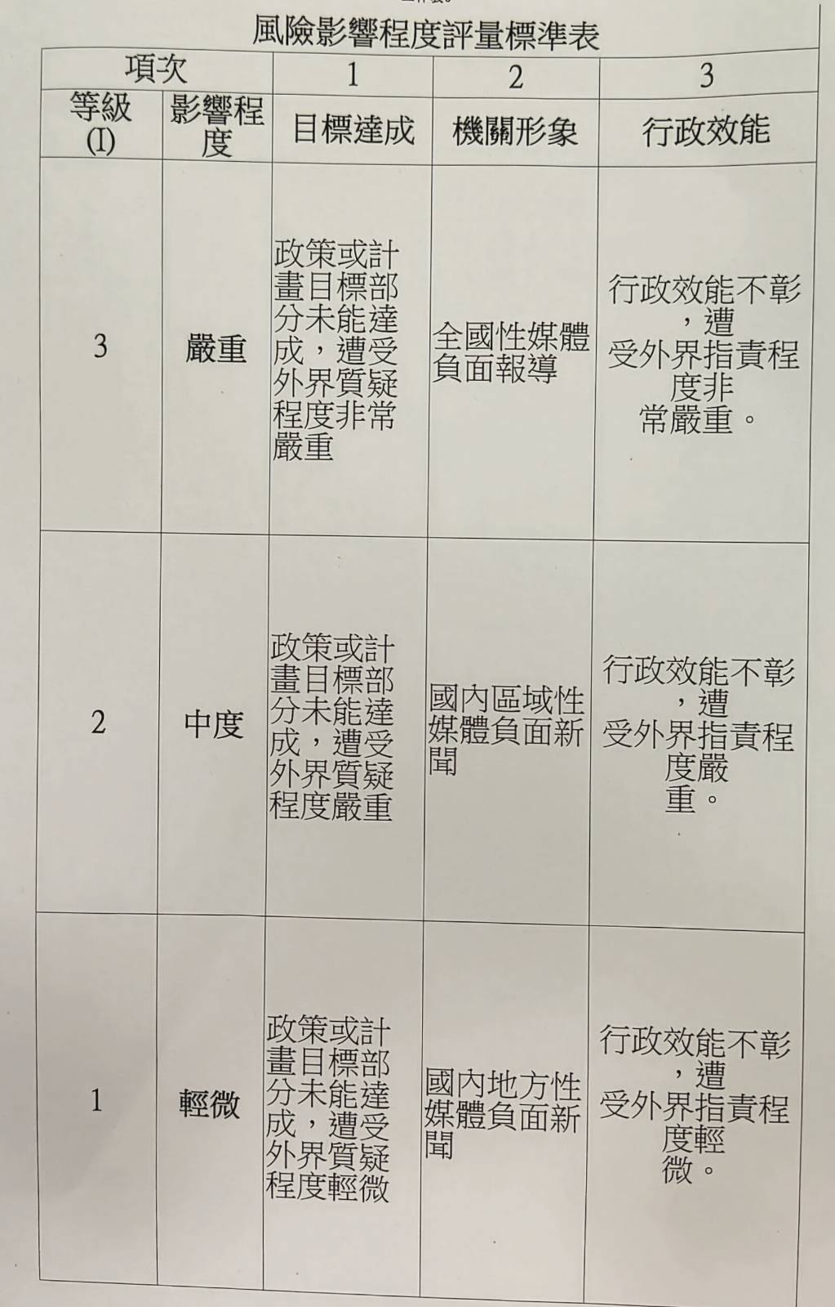
 |  | 人事費用薪給發放作業 | 職務異動或遇新進同仁辦薪給作業時，因作業疏失致核發有誤，造成發放金額有溢發或短少情事，影響同仁俸給權益。 | 密切與主計室、財經課出納加強薪給作業檢視核對，以減少失誤情形發生。如遇失誤時，並迅速更正辦理，以保障同仁權益。 | 1 | 2 | 2 | 無 | 1 | 2 | 2 | 人事室 | 3 | 填報須知- 1.風險項目：請明確填報業務及作業名稱，例「出納業務-零用金管理作業」、「社福館-急難救助作業」。 2.風險情境：對於風險項目作業，詳細說明可能遇到之風險情境。 3.現有風險對策：針對風險項目採行之方法及處理原則。
 |  | 懸帳清理作業 | 廠商逾期欠款無法收回，將導致公庫損失及帳務久懸。 | 1、定期將帳列應收帳款、應收票據、授信或其他欠款債權 ，通知業務承辦單位清理。 2、針對逾期欠款債權滯延超過三個月者及催收款項，通知各業務單位提供其每半年之處理情形，由主計室彙整陳報機關長官。 3、 每月就帳上已達可退還之保管款、押標金，通知業務單位盡速清理。 4、 暫收款、暫付款、預收款及預付款等，於權利及義務實際發生後，通知業務單位盡速辦理轉正。 | 1 | 2 | 2 | 無 | 1 | 1 | 1 | 主計室 |  | 4.現有風險等級：可參考右圖，此為風險項目評估前自評之風險值。 5.新增風險對策：皆填無 6.殘餘風險等級：可參考右圖，此為風險項目改善後自評之風險值。 7.原則現有風險等級風險值應大於等於殘餘風險等級風險值。
貳、強化基層組織，以發揮自治功能，提高區政建設績效。 | 二、辦理水資源回饋金作 業。 | 水資源回饋金計畫提報控管作業 | 各計畫承辦人員無法提早簽辦或確認計畫，可能影響公所申請上級機關補助費用以資助下年度之經費預算。 | 利用每年經費核准機關考核上年度計畫通過後，於下年度計畫開放申請時，提早通知各子計劃承辦單位，及早規劃計畫並送秘書室彙整。 | 2 | 2 | 4 | 無 | 1 | 2 | 2 | 秘書室
參、加強辦理社會福利及救 濟事項，發揮 社區總體營造 功能，以營造祥和社 會 | 三、輔導社區發展工作 | 社區發展籌組維持作業 | 協會成員未依規定於期限內完成應召開會議。 | 1.定期檢核未召開會議之協會。2.適時提醒限期召開會員理監事會議日期。 | 1 | 2 | 2 | 無 | 1 | 1 | 1 | 民政課
 | 四、辦理低收入、中低收入戶及老人家庭生活補助申 請、審核與發放 | 低收入戶作業 | 為符合補助資格，恐有財產不實移轉、隱匿、規避之虞 ，造成不公議論。 | 1.運用現有社福查調系統及實地查訪，確保補助者符合資格。 2.部分不公屬民眾自行猜測者，透過里鄰長闢謠 | 1 | 2 | 2 | 無 | 1 | 1 | 1 | 社福館
肆、加強推行基層建設，改善民眾生活環境及品質，以促進地方繁榮進步。 | 伍.本區觀光景點維護 | 景點維護人員管理作業 | 1.人員異動未申請出勤，恐影自身權益及不符人事規定。2.人員外勤是否落實配戴安全護具，因有時會處在較危險環境工作。3.承辦人無法長期在旁督導，是否確實值工項數量不易。 | 1.承辦人員應隨時掌握所屬人員動向及工作匯報。2.每次人員上工，確認及勾稽是否攜帶安全防護用具。 | 2 | 2 | 4 | 無 | 1 | 2 | 2 | 農觀課
伍、依規定辦理區環境清潔清運維護提升人民生活品質 | 六、垃圾清運作業 | 垃圾清運作業 | 清運途中清潔人員或民眾受傷 | 加強勤務教育及勤前檢查確保人員安全。 | 1 | 2 | 2 | 無 | 1 | 2 | 2 | 清潔隊
陸、提升本區圖書館管理效益，增進內部效率，並維護整體圖書環 境。 | 七、確實遵照相關管理規定，提升內部管理效能。 | 圖書借閱作業 | 1.民眾借閱時承辦人員無確實登錄書籍，致藏書狀態與實際不符。2.無提醒民眾還書期限，常有民眾還書逾期，造成民怨。 | 確實建立民眾檔案以利清查，並加強人員作業流程熟悉，提醒民眾還書日期。 | 1 | 2 | 2 | 無 | 1 | 1 | 1 | 圖書館

